詳細クラス図
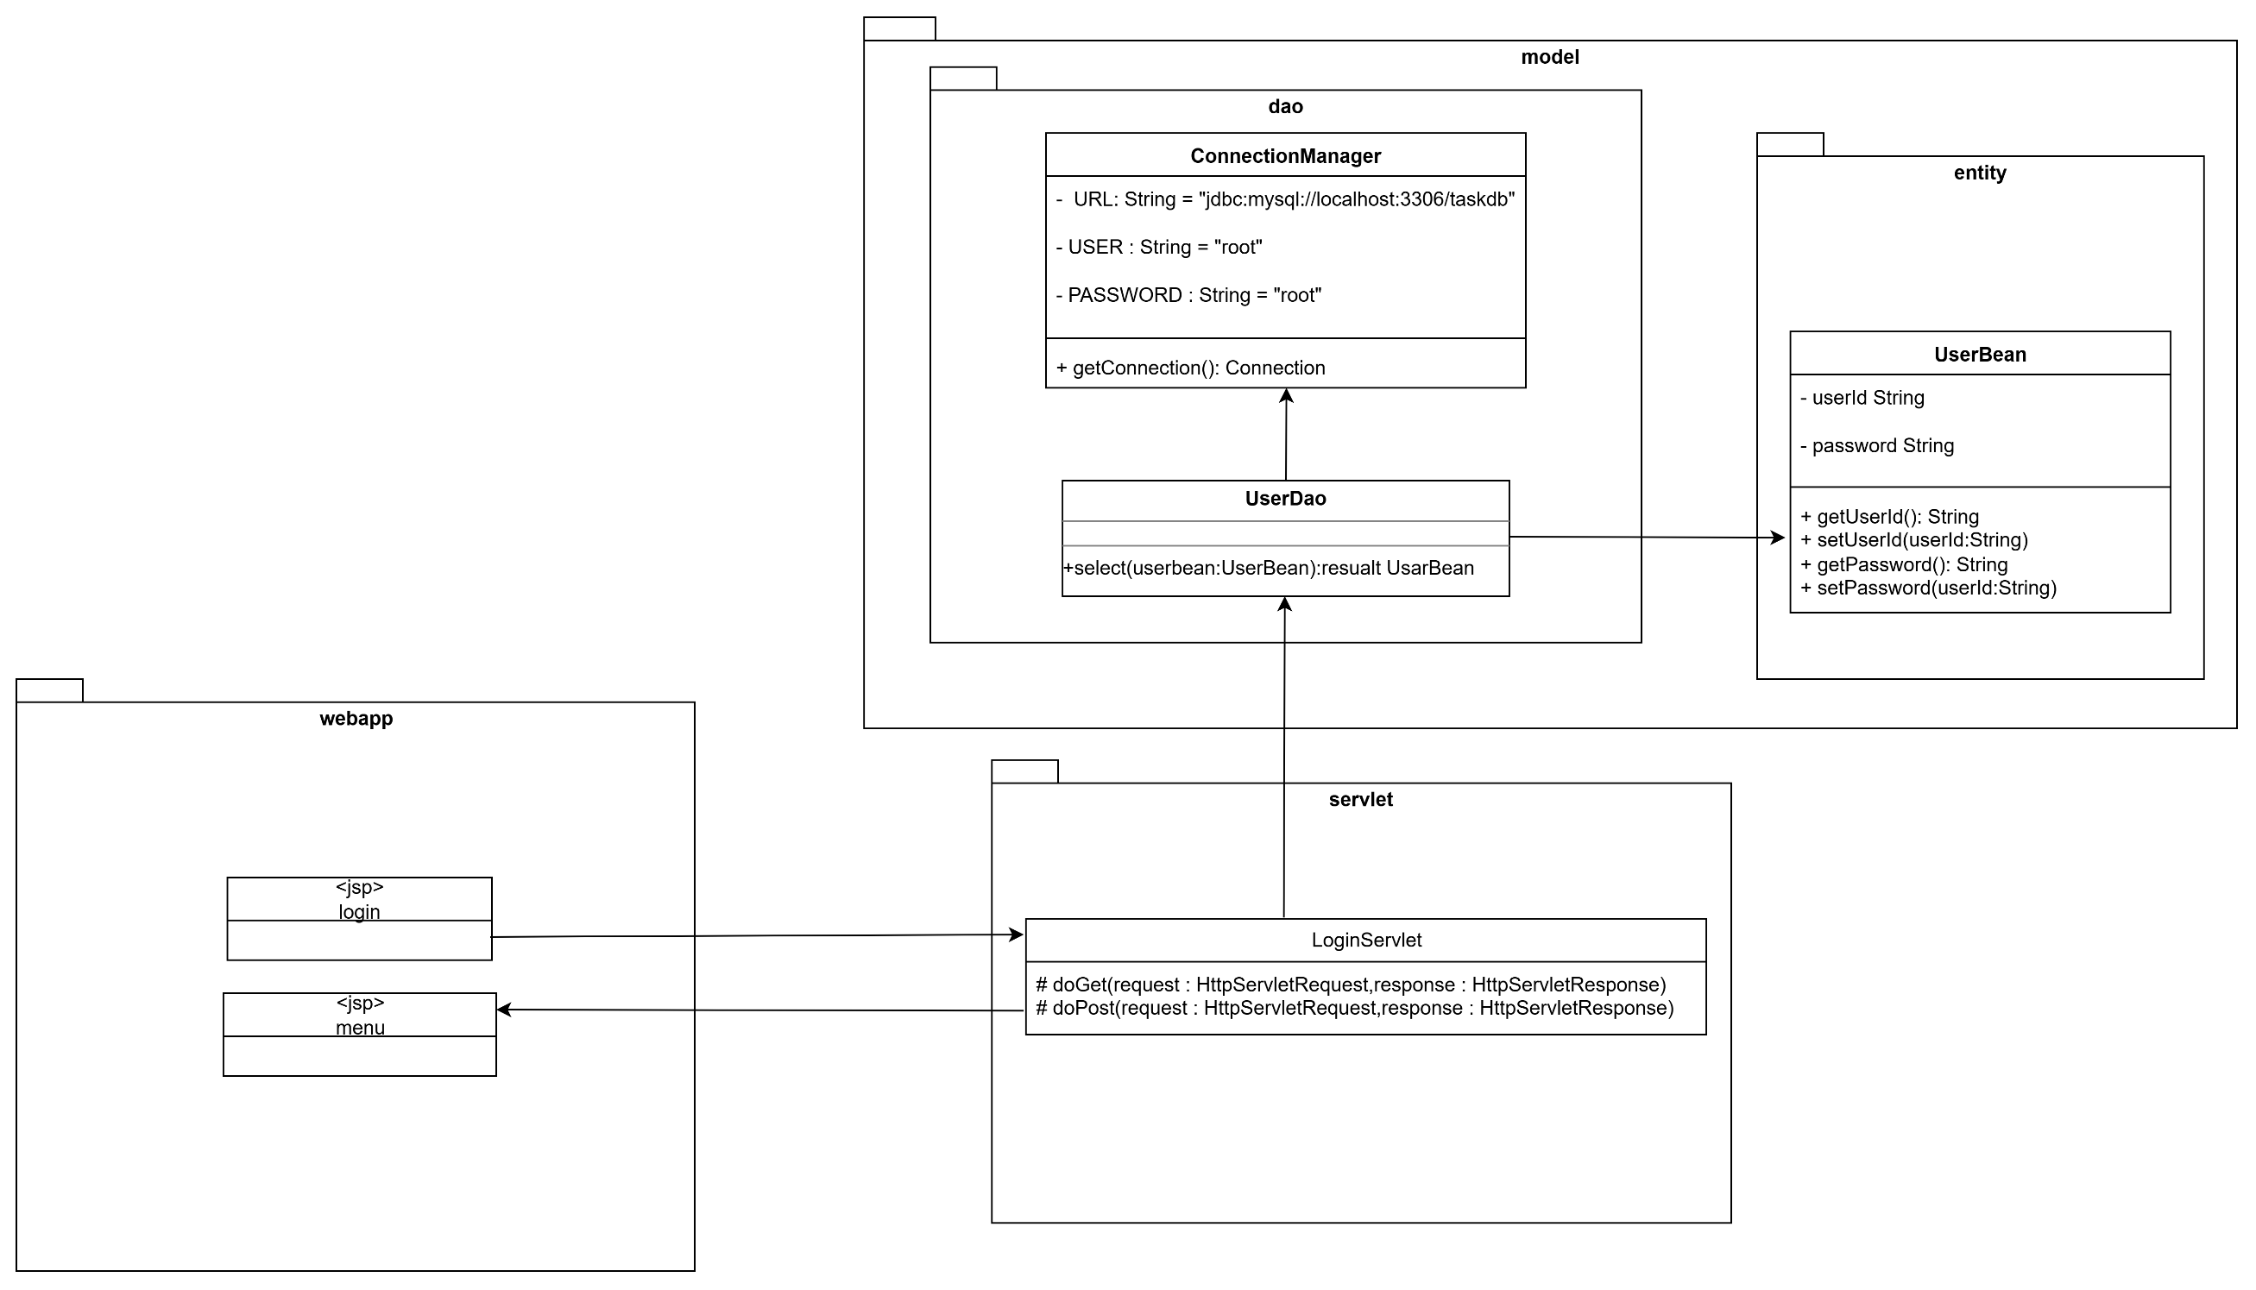
詳細クラス図 | システム名 | グループ名 | 作成日 | 担当 | 承認印
 | TaskManager | 58期 | 2025-09-22 | 平石

